行政事業レビューシート
 |  |  |  |  |  |  |  |  |  |  |  |  | 事業番号 |  |  |  | 2022 |  |  |  | - | 府 |  |  | - | 21 |  | - | 0161
令和4年度行政事業レビューシート |  |  |  |  |  |  |  |  |  |  |  |  |  |  |  |  |  |  |  |  | （ | 内閣府 |  |  |  |  |  |  |  |  |  | ）
事業名 |  |  |  | 新たな国立公文書館施設の整備に必要な経費 |  |  |  |  |  |  |  |  |  | 担当部局庁 |  |  |  | 大臣官房 |  |  |  |  |  |  |  |  | 作成責任者
事業開始年度 |  |  |  | 平成30年度 |  |  |  |  | 事業終了 （予定）年度 |  | 終了予定なし |  |  | 担当課室 |  |  |  | 公文書管理課 |  |  |  |  |  |  |  |  | 課長 吉田 真晃
会計区分 |  |  |  | 一般会計
根拠法令 （具体的な 条項も記載） |  |  |  | 官公庁施設の建設等に関する法律（昭和26年法律第181号） |  |  |  |  |  |  |  |  |  | 関係する 計画、通知等 |  |  |  | 官公庁施設の建設等に関する法律第９条に基づく営繕計画書
主要政策・施策 |  |  |  | - |  |  |  |  |  |  |  |  |  | 主要経費 |  |  |  | その他の事項経費
事業の目的 （目指す姿を簡潔に。3行程度以内） |  |  |  | 国立公文書館について、展示等の機能の充実に向けて、既存施設との役割分担を図りつつ国会前庭に新たな国立公文書館を建設する。
事業概要 （5行程度以内。別添可） |  |  |  | 平成２９年度に策定した基本計画を踏まえ、平成３０年度から基本設計に着手し、今年度は引き続き実施設計を進める。
実施方法 |  |  |  | 委託・請負
予算額・ 執行額 （単位:百万円） |  |  |  |  |  |  |  |  |  | 令和元年度 |  | 令和2年度 |  |  |  |  | 令和3年度 |  |  |  |  |  | 令和4年度 |  |  |  |  | 令和5年度要求
 |  |  |  | 予算の状況 |  | 当初予算 |  |  |  | 431 |  | 1,187 |  |  |  |  | 1,809 |  |  |  |  |  | 1,018 |  |  |  |  | 1,645
 |  |  |  |  |  | 補正予算 |  |  |  | 0 |  | 0 |  |  |  |  | 0 |  |  |  |  |  | 0
 |  |  |  |  |  | 前年度から繰越し |  |  |  | 282 |  | 379 |  |  |  |  | 1,164 |  |  |  |  |  | 423
 |  |  |  |  |  | 翌年度へ繰越し |  |  |  | ▲ 379 |  | ▲ 1,164 |  |  |  |  | ▲ 423 |  |  |  |  |  | -
 |  |  |  |  |  | 予備費等 |  |  |  | - |  | - |  |  |  |  | -
 |  |  |  |  |  | 計 |  |  |  | 334 |  | 402 |  |  |  |  | 2,550 |  |  |  |  |  | 1,441 |  |  |  |  | 1,645
 |  |  |  | 執行額 |  |  |  |  |  | 295 |  | 388 |  |  |  |  | 2,440
 |  |  |  | 執行率（％） |  |  |  |  |  | 88% |  | 97% |  |  |  |  | 96%
 |  |  |  | 当初予算＋補正予算に対する執行額の割合（％） |  |  |  |  |  | 68% |  | 33% |  |  |  |  | 135%
令和4・5年度 予算内訳 （単位：百万円） |  |  |  | 歳出予算目 |  |  |  |  |  | 令和4年度当初予算 |  | 令和5年度要求 |  |  |  |  | 主な増減理由
 |  |  |  | 施設整備費 |  |  |  |  |  | 703 |  | 1,467
 |  |  |  | 施設施工庁費 |  |  |  |  |  | 315 |  | 178
 |  |  |  | 施設施工旅費 |  |  |  |  |  | 0 |  | 0
 |  |  |  | 計 |  |  |  |  |  | 1,018 |  | 1,645
活動内容 （アクティビティ） |  |  |  | 我が国の国立公文書館の現状は、諸外国に比べると、施設や機能や体制において著しく見劣りし、その役割を十分に果たしておらず、また、既存の施設における書庫が満架となることを踏まえ、新たな国立公文書館を建設するもの。
活動目標及び 活動実績 （アウトプット） |  |  |  | 活動目標 |  |  |  |  |  | 活動指標 |  |  |  |  | 単位 |  |  | 令和元年度 |  |  | 令和2年度 |  |  | 令和3年度 |  |  | 4年度 活動見込 |  |  | 5年度 活動見込
 |  |  |  | 設計業務の調達を行い、設計を進める。 |  |  |  |  |  | 設計業務の進捗割合 |  |  |  | 活動実績 | % |  |  | 25 |  |  | 25 |  |  | 97 |  |  | - |  |  | -
 |  |  |  |  |  |  |  |  |  |  |  |  |  | 当初見込み | % |  |  | 30 |  |  | 100 |  |  | 100 |  |  | 100 |  |  | -
単位当たり コスト |  |  |  | 算出根拠 |  |  |  |  |  |  |  |  |  |  | 単位 |  |  | 令和元年度 |  |  | 令和2年度 |  |  | 令和3年度 |  |  | 4年度活動見込
 |  |  |  | 執行額／発注件数 |  |  |  |  |  |  |  |  |  | 単位当たり コスト | 百万円 |  |  | 42 |  |  | 43 |  |  | 136 |  |  | 242
 |  |  |  |  |  |  |  |  |  |  |  |  |  | 計算式 | / |  |  | 295/7 |  |  | 388/9 |  |  | 2439/18 |  |  | 2662/11
成果目標及び 成果実績 （アウトカム） |  |  |  | 定量的な成果目標 |  |  |  |  |  | 成果指標 |  |  |  |  | 単位 |  |  | 令和元年度 |  |  | 令和2年度 |  |  | 令和3年度 |  |  | 中間目標 |  |  | 目標最終年度
 |  |  |  |  |  |  |  |  |  |  |  |  |  |  |  |  |  |  |  |  |  |  |  |  |  |  | - |  | 年度 | - | 年度
 |  |  |  | - |  |  |  |  |  | - |  |  |  | 成果実績 | - |  |  | - |  |  | - |  |  | - |  |  | - |  |  | -
 |  |  |  |  |  |  |  |  |  |  |  |  |  | 目標値 | - |  |  | - |  |  | - |  |  | - |  |  | - |  |  | -
 |  |  |  |  |  |  |  |  |  |  |  |  |  | 達成度 | ％ |  |  | - |  |  | - |  |  | - |  |  | - |  |  | -
根拠として用いた 統計・データ名 （出典） |  |  |  | -

定量的な成果目標の設定が困難な場合 | 定量的な目標が設定できない理由及び定性的な成果目標 |  |  | 定量的な目標が設定できない理由 |  |  |  |  |  |  |  |  |  |  | 定性的な成果目標と令和元年～令和3年度の達成状況・実績

 |  |  |  | 多くの国民に利用される新たな国立公文書館を建設することが目的であるが、令和３年度は工事前の設計業務等を実施している段階であり、定量的な目標を示すことができない。 |  |  |  |  |  |  |  |  |  |  | 新たな国立公文書館の建設に向けて、令和元年度は基本設計等を実施し、令和２年度は実施設計等を実施し、令和3年度は令和2年度に引き続き実施設計を実施した。

 | 事業の妥当性を検証するための代替的な達成目標及び実績 |  |  | 代替目標 |  |  |  |  |  | 代替指標 |  |  |  |  | 単位 |  |  | 令和元年度 |  |  | 令和2年度 |  |  | 令和3年度 |  |  | 中間目標 |  |  | 目標最終年度
 |  |  |  |  |  |  |  |  |  |  |  |  |  |  |  |  |  |  |  |  |  |  |  |  |  |  |  |  | 年度 | 5 | 年度
 |  |  |  | 設計業務の調達を行い、設計を進める。 |  |  |  |  |  | 設計業務の進捗割合 |  |  |  | 実績 | ％ |  |  | 25 |  |  | 25 |  |  | 97 |  |  | - |  |  | -
 |  |  |  |  |  |  |  |  |  |  |  |  |  | 目標値 | ％ |  |  | 30 |  |  | 100 |  |  | 100 |  |  | - |  |  | 100
 |  |  |  |  |  |  |  |  |  |  |  |  |  | 達成度 | ％ |  |  | 84 |  |  | 25 |  |  | 97 |  |  | - |  |  | -
成果目標及び成果実績（アウトカム）欄についてさらに記載が必要な場合はチェックの上【別紙１】に記載 |  |  |  |  |  |  |  |  |  |  |  |  |  |  |  |  |  |  |  |  |  |  |  |  |  | チェック
事業所管部局による点検・改善
 |  | 項 目 |  |  |  |  |  |  |  |  |  |  |  |  |  |  | 評 価 |  | 評価に関する説明
国費投入の必要性 |  | 事業の目的は国民や社会のニーズを的確に反映しているか。 |  |  |  |  |  |  |  |  |  |  |  |  |  |  | ○ |  | 民主主義の根幹を支える基本インフラである歴史公文書等を適切に管理・保存し、利活用していくための環境の整備が着実に進展し、現在及び将来の国民に対する説明責任を全うすることにつながる。
 |  | 地方自治体、民間等に委ねることができない事業なのか。 |  |  |  |  |  |  |  |  |  |  |  |  |  |  | ○ |  | 内閣府所管の施設整備であり、地方自治体、民間等に委ねる事業ではない。
 |  | 政策目的の達成手段として必要かつ適切な事業か。政策体系の中で優先度の高い事業か。 |  |  |  |  |  |  |  |  |  |  |  |  |  |  | ○ |  | 既存施設の書庫が近年中に満架となる見込みであることを踏まえると、新たな施設の建設は、優先度の高い事業である。
事業の効率性 |  | 競争性が確保されているなど支出先の選定は妥当か。 |  |  |  |  |  |  |  |  |  |  |  |  |  |  | ○ |  | 随意契約に関しては、契約内容などの事前審査を行うなど、適正性を確保している。
 |  |  | 一般競争契約、指名競争契約又は随意契約（企画競争）による支出のうち、一者応札又は一者応募となったものはないか。 |  |  |  |  |  |  |  |  |  |  |  |  |  | 無
 |  |  | 競争性のない随意契約となったものはないか。 |  |  |  |  |  |  |  |  |  |  |  |  |  | 有
 |  | 受益者との負担関係は妥当であるか。 |  |  |  |  |  |  |  |  |  |  |  |  |  |  | ‐ |  | -
 |  | 単位当たりコスト等の水準は妥当か。 |  |  |  |  |  |  |  |  |  |  |  |  |  |  | ○ |  | 「官庁施設の設計業務等積算基準」等に基づき各契約毎に費用算出していることから妥当と言える。
 |  | 資金の流れの中間段階での支出は合理的なものとなっているか。 |  |  |  |  |  |  |  |  |  |  |  |  |  |  | ‐ |  | -
 |  | 費目・使途が事業目的に即し真に必要なものに限定されているか。 |  |  |  |  |  |  |  |  |  |  |  |  |  |  | ○ |  | 事業目的に即し、真に必要なものに限定されている。
...
 |  |  |  |  | - |  |  | 0144
 |  |  |  |  |  |  |  | 0147
 |  |  |  | 府 |  |  | 20 | 0158
 |  |  |  | ※令和3年度実績を記入。執行実績がない新規事業、新規要求事業については現時点で予定やイメージを記入。
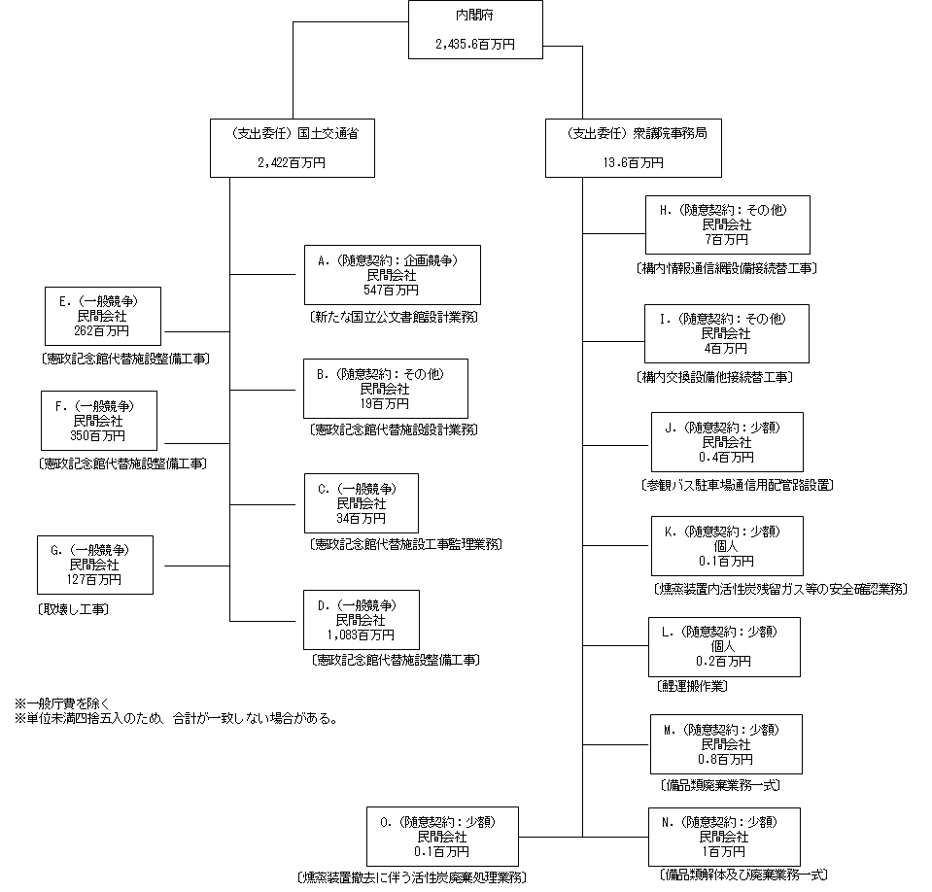

 |  |  |  | A.株式会社日建設計 |  |  |  |  |  |  |  |  |  |  |  | B.株式会社山下設計
 |  |  |  | 費 目 |  |  |  | 使 途 |  |  |  |  |  | 金 額 (百万円） |  | 費 目 |  |  |  | 使 途 |  |  |  |  |  |  |  |  |  | 金 額 (百万円）
 |  |  |  | 施設施工庁費 |  |  |  | 新館施設設計業務 |  |  |  |  |  | 547 |  | 施設施工庁費 |  |  |  | 代替施設設計業務 |  |  |  |  |  |  |  |  |  | 19

 |  |  |  | 計 |  |  |  |  |  |  |  |  |  | 547 |  | 計 |  |  |  |  |  |  |  |  |  |  |  |  |  | 19
 |  |  |  | C.日和エンジニアリング株式会社 |  |  |  |  |  |  |  |  |  |  |  | D.戸田建設株式会社
 |  |  |  | 費 目 |  |  |  | 使 途 |  |  |  |  |  | 金 額 (百万円） |  | 費 目 |  |  |  | 使 途 |  |  |  |  |  |  |  |  |  | 金 額 (百万円）
 |  |  |  | 施設施工庁費 |  |  |  | 代替施設工事監理業務 |  |  |  |  |  | 34 |  | 施設整備費 |  |  |  | 代替施設整備工事 |  |  |  |  |  |  |  |  |  | 1,083

 |  |  |  | 計 |  |  |  |  |  |  |  |  |  | 34 |  | 計 |  |  |  |  |  |  |  |  |  |  |  |  |  | 1,083
...

